Sheet1
 | Chipkit Uno32 Pin Diagram

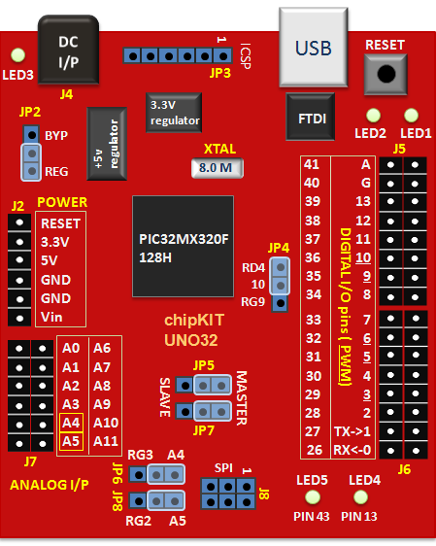

 | External Interrupts |  |  |  | Comparator

 | IO Ports |  |  |  | Comparator Voltage Reference

 | Change Notice Pins |  |  |  | UART
 |  |  |  |  |  |  |  |  |  |  |  |  |  |  |  |  |  |  |  |  |  |  |  | Inner Column |  |  |  |  |  |  |  |  |  |  |  |  |  |  |  | Outer Column
 | Parallel Master Port (PMP) |  |  |  | SPI |  |  |  |  |  |  |  |  |  |  |  |  |  |  |  |  |  |  | Inner Column Functions |  |  |  |  |  |  |  |  |  |  |  |  |  | Function |  | Outer Column Functions |  |  |  |  |  |  |  |  |  |  |  |  |  | JP4 Change |  |  |  | Function
 |  |  |  |  |  |  |  |  |  |  |  |  |  |  |  |  |  |  |  |  |  |  | 41 | RB1 | AN1 | VREF- |  |  | CN3 |  |  |  |  |  |  | PGC1 | CVREF- |  | A | RB0 | AN0 | VREF+ | PMA |  | CN2 |  |  |  |  |  |  | PGED1 | CVREF+
 | Input Capture |  |  |  | I2C |  |  |  |  |  |  |  |  |  |  |  |  |  |  |  |  |  | 40 | RF5 |  |  | PMA8 |  | CN18 | U2TX |  |  |  |  | SCL2 |  |  | Servo Controller RX | G
 |  |  |  |  |  |  |  |  |  |  |  |  |  |  |  |  |  |  |  |  |  |  | 39 | RF4 |  |  | PMA9 |  | CN17 | U2RX |  |  |  |  | SDA2 |  |  | Servo Controller TX | 13 | RG6 |  |  | PMA5 |  | CN8 |  |  |  |  | SCK2
 | Output Compare |  |  |  | Real-Time Clock and Calendar (RTCC) |  |  |  |  |  |  |  |  |  |  |  |  |  |  |  |  |  | 38 | RF6 |  |  |  |  |  | U1RTS | BCLK1 | INT0 |  | SCK1 |  |  |  |  | 12 | RG7 |  |  | PMA5 |  | CN8 |  |  |  |  | SDI2
 |  |  |  |  |  |  |  |  |  |  |  |  |  |  |  |  |  |  |  |  |  |  | 37 | RD7 |  |  |  |  | CN16 |  |  |  |  |  |  |  |  |  | 11 | RG8 |  |  | PMA3 |  | CN10 |  |  |  |  | SDO2
 | 10-bit ADC |  |  |  | Programming & Diagnostic |  |  |  |  |  |  |  |  |  |  |  |  |  |  |  |  |  | 36 | RD6 |  |  |  |  | CN15 |  |  |  |  |  |  |  |  |  | 10 | RD4 |  |  | PMWR |  | CN13 |  |  | IC5 | OC5 |  |  |  |  | RG9 | PMA2 | CN11 | SS2
 |  |  |  |  |  |  |  |  |  |  |  |  |  |  |  |  |  |  |  |  |  |  | 35 | RD11 |  |  | PMA14 | PMCS1 |  |  |  | INT4 | IC4 |  |  |  |  |  | 9 | RD3 |  |  |  |  |  |  |  |  | OC4
 |  |  |  |  |  |  |  |  |  |  |  |  |  |  |  |  |  |  |  |  |  |  | 34 | RD5 |  |  |  | PMRD | CN14 |  |  |  |  |  |  |  |  |  | 8 | RD10 |  |  | PMA15 | PMCS2 |  |  | INT3 | IC3 |  |  |  |  |  |  |  |  |  | Sensor delantero derecho
Outer Column |  |  |  |  |  |  |  |  |  |  | Inner Column |  |  |  |  |  |  |  |  |  |  |  | 33 | RE7 |  |  | PMD7 |  |  |  |  |  |  |  |  |  |  | AIN2(Izquierdo) - Motor Izquierdo Delantero | 7 | RD9 |  |  |  |  |  | U1CTS | INT2 | IC2 |  |  |  |  |  |  |  |  |  | Sensor delantero izquierdo
Function | Outer Column Functions |  |  |  |  |  |  |  |  |  | Function | Inner Column Functions |  |  |  |  |  |  |  | JP8 Change |  |  | 32 | RE6 |  |  | PMD6 |  |  |  |  |  |  |  |  |  |  | AIN1(Izquierdo) - Motor Izquierdo Delantero | 6 | RD2 |  |  |  |  |  |  |  |  | OC3
 | RB2 | AN2 |  |  | CN4 | C2IN- |  | SS1 |  |  |  | RB3 | AN3 |  |  | CN5 | C2IN+ |  |  |  |  |  | 31 | RE5 |  |  | PMD5 |  |  |  |  |  |  |  |  |  |  | AIN2(Derecho) - Motor Derecho Delantero | 5 | RD10 |  |  |  |  |  |  |  |  | OC2 |  |  |  |  |  |  |  |  | PWM Negro - PWMB (MDT/MID)
 | RB4 | AN4 |  |  | CN6 | C1IN- |  |  |  |  |  | RB5 | AN5 |  |  | CN7 | C21IN+ |  |  |  |  |  | 30 | RE4 |  |  | PMD4 |  |  |  | x |  |  |  |  |  |  | AIN1(Derecho) - Motor Derecho Delantero | 4 | RF1
 | RB8 | AN8 |  |  |  | C1OUT | U2CTS |  |  |  |  | RB9 | AN9 | PMA7 |  |  | C2OUT |  |  |  |  |  | 29 | RE3 |  |  | PMD3 |  |  |  |  |  |  |  |  |  |  | BIN1(Izquierdo) - Motor Izquierdo Trasero | 3 | RD0 |  |  |  |  |  |  |  |  | OC1 |  |  |  |  |  |  |  |  | PWM Rojo - PWMA (MDD/MIT)
 | RB10 | AN10 | PMA13 |  |  |  |  |  | TMS | CVREFOUT |  | RB11 | AN11 | PMA12 |  |  |  | TDO |  |  |  |  | 28 | RE2 |  |  | PMD2 |  |  |  |  |  |  |  |  |  |  | BIN2(Izquierdo) - Motor Izquierdo Trasero | 2 | RD8 |  |  |  |  |  |  | INT1 | IC1 |  |  | RTCC
 | RB12 | AN12 | PMA11 |  |  |  |  |  | TCK |  |  | RB13 | AN13 | PMA10 |  |  |  | TDI |  | RG3 | SDA1 |  | 27 | RE1 |  |  | PMD1 |  |  |  |  |  |  |  |  |  |  | BIN1(Derecho) - Motor Derecho Trasero | 1 | RF3 |  |  |  |  |  | U1TX |  |  |  | SD01 |  |  |  |  |  |  |  | TX - Comunicacion Raspberry Pi
 | RB14 | AN14 | PMA1 | PMALH |  |  | U2RTS |  |  |  |  | RB15 | AN15 | PMA0 | PMALL | CN12 |  |  | OCFB | RG2 | SCL1 |  | 26 | RE0 |  |  | PMD0 |  |  |  |  |  |  |  |  |  |  | BIN2(Derecho) - Motor Derecho Trasero | 0 | RF2 |  |  |  |  |  | U1RX |  |  |  | SDI1 |  |  |  |  |  |  |  | RX - Comunicacion Raspberry Pi

 |  |  |  |  |  |  |  |  |  |  |  |  |  |  |  |  |  |  |  |  |  | LED5 → RF0

